RLC_Serie
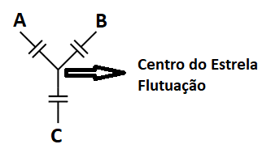
Frequencia Nominal: | 60 | Hz
Tensão Nominal Fase-Fase: | 34,500 | Vrms
Capacitânica do Banco/Fase: | 14.3589 | uF
Indutância do indutor/Fase: | 10.0000 | mH
Resistência do Resistor/Fase: | 0.5000 | Ohms
Tensão Nominal Sobre Banco Capacitor: | 19,918.58 | Vrms
Velocidade Angular na Frequencia Nominal: | 376.9911 | rad/s
Reatância Capacitiva/Fase na Frequencia Nominal: | 184.7344 | Ohms
Reatância Indutiva/Fase na Frequencia Nominal: | 3.7699 | Ohms
Ordem da Sintônia: | 7.00 | ª
Frequencia Sintonizada: | 420.01 | Hz
Potência Reativa/Fase: | 2,192.42 | kVAr
Potência Reativa Total: | 6,577.26 | kVAr
Fator de Qualidade: | 52.78
Largura de Banda: | 7.96 | Hz

